のし付きタオル用
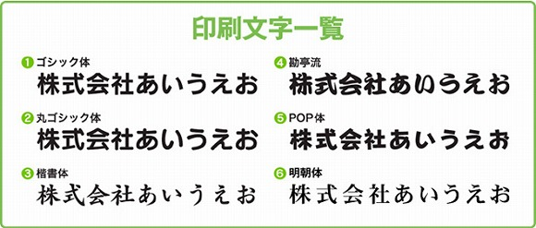
簡易デザイン無料作成 ヒアリングシート

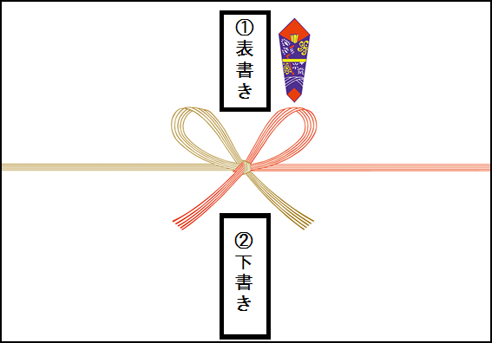
 | STEP１ 表書きの文字を選択してください

 |  | 選択してください

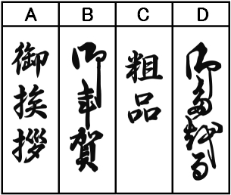

 | STEP２ 下書きに印刷したい文字を入力してください

 |  | ① 1行目(右列) | 文字の大きさ

 |  | ② 2行目(中央) | 文字の大きさ

 |  | ③ 3行目(左列) | 文字の大きさ

 | STEP3 下書きの印刷フォントを選択して下さい

 |  | 選択してください

